Conciliacion ENERO 19
CONCILIACION ENERO 2019 TIGO SCZ/ IMPRESIONES
ITEM | FECHA | DESCRIPCIÓN | CANTIDAD | MEDIDAS | TOTAL M2 | ARTE | COSTO UNITARIO (BS) | COSTO TOTAL (BS) | BOC | NOTA DE ENTREGA | FOTOGRAFIAS | SOLICITADO POR:
1 | 2019-01-09 | ROLLERS | 15 | 0,80 X 2 | 1.6 | Premios Tigo Sports | 450.00 | 6,750.00 |  | 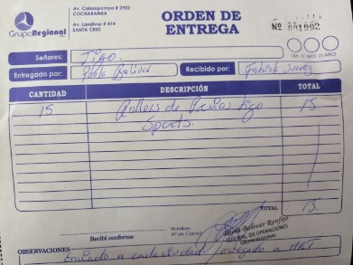 | 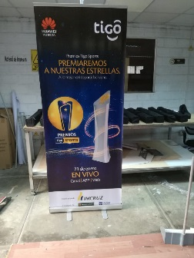 | Fabiola Suarez
2 | 2019-01-17 | BAKIN | 2 | 3X3 | 9 | B2B Tigo Business | 190.00 | 3,420.00 |  |  | 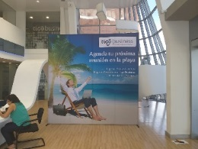 | Sandy Lijeron
3 | 2019-01-17 | BAKIN | 1 | 3X2 | 6 | B2B Tigo Business | 190.00 | 1,140.00 |  | 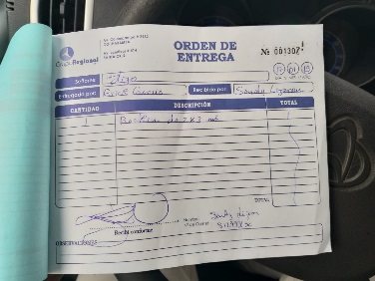 | 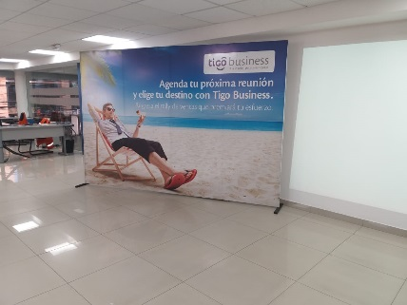 | Sandy Lijeron
4 | 2019-01-17 | ROLLERS | 2 | 0,80 X 2 | 1.6 | B2B Tigo Business | 450.00 | 900.00 |  |  | 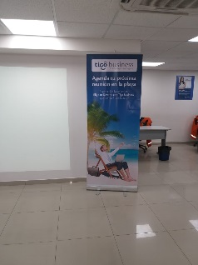 | Sandy Lijeron
5 | 2019-01-19 | LONA BAKIN CURVO | 1 | 3,68x 2,50 | 9.2 | Premios Tigo Sports | 72.00 | 662.40 |  | 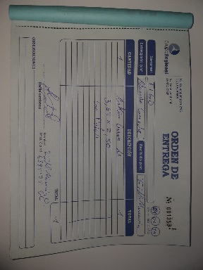 | 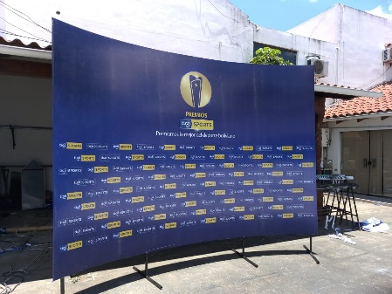 | Sandy Lijeron
6 | 2019-01-19 | CHEQUES SIMBOLICOS | 3 | 0,80 X 0,50 | 0.4 | Premios Tigo Sports | 450.00 | 540.00 |  | 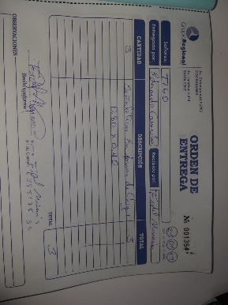
 |  |  |  |  |  |  | TOTAL | 13,412.40
 |  |  |  |  |  |  | TOTAL $ | 1,927.07

